Zusammenfassung
ETA Carbon Footprint 2024 Forschungsbetrieb
 |  |  |  |  |  | average monthly temperature in Darmstadt
Scope | Ressource | Verbrauch | Einheit | CO2-Faktor | CO2-Emissionen in kg | Month | 2023 Avg °C | 2024 Avg °C | Change (2024 – 2023)
Scope 1 | Erdgas | 5,809.86 | m^3 | 2.596856 | 15,087.36 | Jan | 3.62 | 1.5 | -2.12 | 7.5
Scope 2 | Strom ETA | 74,549.47 | kWh | 0.363 | 27,061.46 | Feb | 3.21 | 6.58 | 3.37
Scope 3.1 (Betriebsmittel) | Reinigungsmittel | 61.20 | kg | 3.3595 | 205.60 | Mar | 5.74 | 7.48 | 1.74
 | KSS | 792.00 | kg | 1.5416 | 1,220.95 | Apr | 7.53 | 10.07 | 2.54 |  | --> hotter spring
 | Öl | 27.00 | kg | 1.5416 | 41.62 | May | 13.08 | 15.05 | 1.97
 | Rohteile | 33.34 | kg | 4.9491 | 165.00 | Jun | 18.56 | 16.76 | -1.8
 | Werkzeuge | 0.08 | kg | 5.1511 | 0.39 | Jul | 18.72 | 18.81 | 0.09 |  | --> slightly cooler summer
 | Laptops | 3.00 | Stück | 171.35713348 | 514.07 | Aug | 18.26 | 19.87 | 1.61
 | Arbeitskleidung | 5.66 | kg | variabel | 51.65 | Sep | 17.29 | 15.41 | -1.88 | -4.24
 | Kaffee | 50.00 | kg | 17.71 | 885.50 | Oct | 11.85 | 11.03 | -0.82 |  | --> colder autumn and winter
 | Tee | 2.52 | kg | 2.0295 | 5.11 | Nov | 5.63 | 5.14 | -0.49
 | Druckerpatronen | 1.00 | Stück |  |  | Dec | 4.05 | 3 | -1.05
 | Papier | 69.86 | kg | 1.1412 | 79.72 | Annual avg | 10.63 | 10.89 | 0.26
Scope 3.3 | Erdgas Transport+Verlust | 5,809.86 | m^3 | 0.63944 | 3,715.06
 | Heat Homeoffice
 | Strom Homeoffice | 1,491.75 | kWh | 0.363 | 541.51
Scope 3.4 | Transport Rohlinge | 25.00 | km*t | 0.054 | 1.35
Scope 3.5 | Späne | 22.20 | kg | 0.04749 | 1.05
 | Alt-KSS | 792.00 | kg | 2.8471 | 2,254.90
 | Alt-Öl | 27.00 | kg | 2.8471 | 76.87
 | Alt-Werkzeug | 0.08 | kg | 0.062132 | 0.00
 | Transport Spähne (direkte Berechnung) |  | km |  | 0.02
 | Transport Emulsionen (direkte Berechnung) |  | km |  | 0.0007265472
 | Transport Werkzeug (direkte Berechnung) |  | km |  | 2.50
Scope 3.6 | Dienstreisen |  |  |  | 54,814.13
Scope 3.7 | Mitarbeiter*innen-Pendeln |  |  |  | 1,620.19
Scope 3.9 | Downstream Transport (Control Discs) | 11.14 | kg |  | 0.01
Scope 3.12 | End-of-Life (Control Discs) | 11.14 | kg |  | 3.26

Scope 3 |  |  |  |  | 66,200.47
SUMME |  |  |  |  | 108,349.29

Scope1 | 13.92% |  | Betriebsmittel | 3.1. | 3,169.62
Scope2 | 24.98% |  | Energiebezogene Aktivitäten | 3.3. | 4,256.56
Scope3 | 61.10% |  | Vorgelagerter Transport | 3.4. | 1.35
 |  |  | Abfälle | 3.5. | 2,332.83
 |  |  | Dienstreisen | 3.6. | 54,814.13
 |  |  | MA-Pendeln | 3.7. | 1,620.19
 |  |  | Nachgelagerter Transport | 3.9.
 |  |  | Entsorgung | 3.12.
Aufteilung der Scope 3 Emissionen
Emissionen der ETA-Forschungsgruppe nach Scopes (2023)
Scope 1 | 15,087.36
Scope 2 | 27,061.46
Scope 3 | 66,200.47

 | Notes: | weniger Bauteile als in 2023 gefertigt, da Fokus während Produktionstagen auf Maschinenoptimierung und Produktionsplanung lag

CO2-Faktoren
CO2-Faktoren ETA |  |  | 0.04749

 | Standardannahme |  |  |  |  | Alternative
Ressource | CO2-Faktor | Einheit | Quelle CO2-Faktor | Name in der Datenbank (Ecoinvent 3.9.1) | Anmerkung | CO2-Faktor | Einheit | Quelle CO2-Faktor | Name in der Datenbank
Strom | 0.363 | kgCO2-e/kWh | Umweltbundesamt | -
Druckluft | 0.24399 | kgCO2-e/m^3 | ecoinvent 3.9.1 | compressed air production, 800 kPa gauge, <30kW, average generation, RER, IPCC 2021, climate change, GWP 100 |  | 0.077476 | kgCO2-e/m^3 | ecoinvent 3.9.1 | compressed air production, 700 kPa gauge, >30kW, average generation, RER, IPCC 2021, climate change, GWP 100
KSS/Öl | 1.5416 | kgCO2-e/kg | ecoinvent 3.9.1 | market for lubricating oil, RER, IPCC 2021, GWP 100
Werkzeug | 5.1511 | kgCO2-e/kg | ecoinvent 3.9.1 | steel production, chromium steel 18/8, hot rolled, RER, IPCC 2021, GWP 100
Metallschrott | 0.29305 | kgCO2e/kg | ecoinvent 3.9.1 | treatment of metal scrap, mixed, for recycling, unsorted, sorting ; Europe w/o CH ; GWP 100
Späne | 0.04749 | kgCO2-e/kg | ecoinvent 3.9.1 | market for aluminium scrap, post-consumer, prepared for melting, GLO, IPCC 2021, GWP 100 |  | 1.036 | kgCO-e/kg | Probas | Aluminium, sekundär
Alt-KSS | 2.8471 | kgCO2-e/kg | ecoinvent 3.9.1 | treatment of waste mineral oil, hazardous waste incineration, Europe without Switzerland, IPCC 2021, GWP 100
Alt-Werkzeug | 0.062132 | kgCO2-e/kg | ecoinvent 3.9.1 | treatment of waste reinforcement steel, recycling, RoW, IPCC 2021, GWP 100
Reinigungsmittel | 3.3595 | kgCO2-e/kg | ecoinvent 3.9.1 | cleaning consumables, without water, in 13.6% solution state, GLO, IPCC 2021, GWP 100
Erdgas (Gewinnung und Transport) | 0.63944 | kgCO2-e/m^3 | ecoinvent 3.9.1 | market for natural gas, low pressure, DE, IPCC 2021, GWP 100
Erdgas (Verbrennung) | 2.596856 | kgCO2-e/m^3 | ecoinvent 3.9.1 | natural gas, burned in gas turbine, DE, IPCC 2021, GWP 100
Stickstoff | 0.19762 | kgCO2-e/kg | ecoinvent 3.9.1 | air separation, cryogenic, RER, IPCC 2021, GWP 100 |  | 0.0749 | kgCO2-e/kg | Probas | Xtra-generischN2
Ammoniak | 4.5742 | kgCO2-e/kg | ecoinvent 3.9.1 | ammonia production, partial oxidation, liquid, RoW, IPCC 2021, GWP 100 |  | 2.03 | kgCO2-e/kg | Probas | Chem-AnorgAmmoniak-DE-2020
Rohmaterial (Chromstahl) | 4.9491 | kgCO2-e/kg | ecoinvent 3.9.1 | market for steel, chromium steel 18/8, GLO, IPCC 2021, GWP 100
Rohmaterial (AlCuMgPb) | 7.5907 | kgCO2-e/kg | ecoinvent 3.9.1 | market for aluminium alloy, AlMg3, GLO, IPCC 2021, GWP 100 |  | 17.3 | kgCO2-e/kg | Probas | MetallAluminium-Import-mix-DE-2020 | 19.493 | aluminium ingot, primary, to aluminium, cast alloy market, GLO
Glas | 1.0824 | kgCO2-e/kg | ecoinvent 3.9.1 | flat glass production, coated, RER, IPCC 2021, GWP 100
Ton | 0.25045 | kgCO2-e/kg | ecoinvent 3.9.1 | clay brick production, RER, IPCC 2021, GWP 100
Kunststoff | 2.3276 | kgCO2-e/kg | ecoinvent 3.9.1 | market for polyethylene, high density, granulate, GLO, IPCC 2021, GWP 100 |  | 0.73693 | kgCO2-e/kg | ecoinvent 3.9.1 | market for polyethylene, high density, granulate, recycled, Europe without Switzerland | 2.908 | packaging film production, low density polyethylene, RER
Wasser | 0.00043346 | kgCO2-e/kg | ecoinvent 3.9.1 | water production, deionised, Europe without Switzerland
Abwasser | 0.31935 | kgCO2-e/m^3 | ecoinvent 3.9.1 | treatment of wastewater, average, wastewater treatment, Europe without Switzerland, IPCC 2021, GWP 100
Papier | 1.1412 | kgCO2e/kg | ecoinvent 3.9.1 | graphic paper production, 100% recycled, RoW
Auto | 0.35744 | kgCO2e/km | ecoinvent 3.9.1 | transport, passenger car, RER
Fahrrad | 0.011791 | kgCO2e/person*km | ecoinvent 3.9.1 | transport, passenger, bicycle, RoW
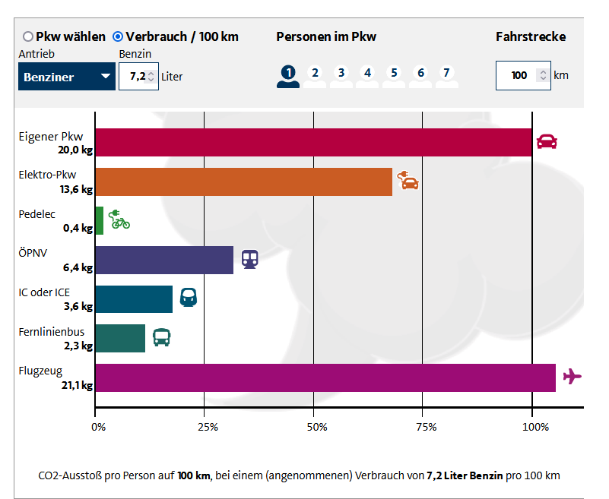
Bus | 0.060212 | kgCO2e/person*km | ecoinvent 3.9.1 | transport, passenger coach, RoW
Straßenbahn | 0.088292 | kgCO2e/person*km | ecoinvent 3.9.1 | transport, tram, RoW
Zu Fuß | 0 | kgCO2e/km | ecoinvent 3.9.1 | -
E-Roller | 0.053696 | kgCO2e/km | ecoinvent 3.9.1 | market for transport, passenger, electric scooter, GLO
Zug ÖPNV | 0.066287 | kgCO2e/person*km | ecoinvent 3.9.1 | transport, passenger train, DE
Zug ICE | 0.052297 | kgCO2e/person*km | ecoinvent 3.9.1 | transport, passenger train, high-speed, DE
Flugzeug (>4000km) | 0.10708 | kgCO2e/person*km | ecoinvent 3.9.1 | transport, passenger aircraft, long haul, GLO
Flugzeug (1500 > x > 4000km) | 0.10906 | kgCO2e/person*km | ecoinvent 3.9.1 | transport, passenger aircraft, medium haul, GLO
Flugzeug (800 > x > 1500 km) | 0.13251 | kgCO2e/person*km | ecoinvent 3.9.1 | transport, passenger aircraft, short haul, GLO
Flugzeug (<800km) | 0.1727 | kgCO2e/person*km | ecoinvent 3.9.1 | transport, passenger aircraft, very short haul, GLO
Kaffee | 17.71 | kgCO2e/kg | ecoinvent 3.9.1 | coffee green bean production, arabica, india
Transport Lastwagen | 0.054 | kgCO2e/t*km | ecoinvent 3.9.1
Tee | 2.0295 | kgCO2e/kg | ecoinvent 3.9.1 | market for tea, dried, GLO, IPCC 2021, GWP 100
Druckertinte | 4.0642 | kgCO2e/kg | ecoinvent 3.9.1 | market for printing ink, offset, without solvent, in 47.5% solution state, RER, IPCC 2021, GWP 100 | solvent needs to be added extra!
Transport Lorry | 0.15328 | kgCO2e/(metric tonne *km) | ecoinvent 3.9.1 | transport, freight, lorry, all sizes, EURO3 to generic market for transport, freight, lorry, unspecified; IPCC 2021 GWP 100
Textilien Baumwolle (Polos) | 11.126808689 | kgCO2e/kg | ecoinvent 3.9.1 | market for textile, woven cotton
Textilien Polyester (Jacke+Hose) | 5.6259587188 | kgCO2e/piece | ecoinvent 3.9.1 | market for textile, nonwoven polyester
Laptop | 171.35713348 | kgCO2e/kg | ecoinvent 3.9.1 | market for computer, laptop, GLO, IPCC 2021, GWP100

